舗装カード
 |  |  |  |  |  |  |  |  |  |  |  |  |  |  |  |  |  |  |  |  |  |  |  |  |  |  |  |  | 様式-5（施工記録様式A） | Ver.1.4

舗装カード（浜松市発注用） |  |  |  |  |  |  |  |  |  |  |  |  |  |  |  | 発注所属部課名 |  |  |  | 土木部 |  |  |  | 道路保全課

路線情報
道路の分類 |  |  |  | B |  |  | 道路種別 |  |  |  | 国道 |  |  |  |  | 路線名 |  |  |  | 152号
区名 |  |  |  | 中区 |  |  | 町字名 |  |  |  | 板屋町 |  |  |  |  | 全車線数 |  |  |  | 7
地下埋設物 |  |  |  |  | 電気 |  |  | ガス |  |  |  | 上水道 |  |  |  | 下水道 |  |  |  | NTT |  |  | 工業用水 |  |  |  | その他（ |  |  |  |  | ）

工事理由・点検結果情報
工事理由 |  |  |  |  | 定期点検 |  |  | 特定点検 |  |  | （ |  | 道路パトロール |  |  |  |  |  | 住民通報 |  |  | 自治会要望 |  |  |  |  | 議員要望 |  |  | ）
 |  |  |  |  | 改良 |  |  | その他 |  |  | （ |  |  |  |  |  |  |  |  |  | ） | Pom番号 |  |  | H29-1-0034
点検結果 | 点検年度 |  |  | 2019 |  |  |  |  | 年度 |  |  | 区間番号 |  |  | 1 |  |  | ～ |  | 5 |  | 詳細調査 の実績 |  |  |  | 開削調査
 | 健全性区分 （対象区間の最悪値） |  |  |  |  |  | Ⅲ-1 |  |  |  |  |  |  |  | 1001 |  |  | ～ |  | 1005 |  |  |  |  |  | FWD調査
 |  |  |  |  |  |  |  |  |  |  |  |  |  |  |  |  |  | ～ |  |  |  |  |  |  |  | コア抜き調査
 |  |  |  |  |  |  |  |  |  |  |  |  |  |  |  |  |  | ～ |  |  |  |  |  |  |  | その他 |  | （ |  |  |  | ）

位置情報 |  |  | 箇所図 |  |  |  |  |  |  |  |  |  |  |  |  |  |  | 位置図
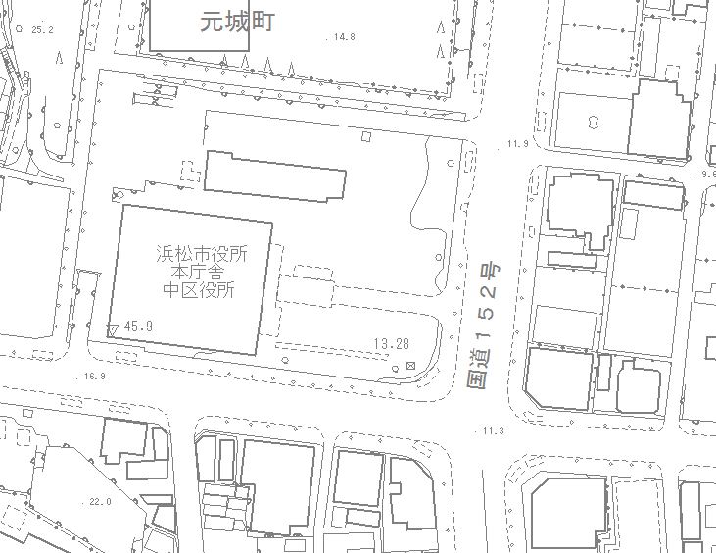

A

B

施工情報
完成年月日 |  |  |  | 2020-08-20 |  |  |  |  | 契約番号 |  |  |  | 20201234 |  |  |  |  | 工事対象車線 | 車線 パターン |  | その他 |  | 凡例 |  |  |  | 対象 |  |  |  |  |  | ←（車線パターンがその他の場合）
工事名 |  |  |  | 平成●年度道路維持修繕国交付金事業（防災・安全交）国道152号外舗装修繕工事 |  |  |  |  |  |  |  |  |  |  |  |  |  |  |  |  |  |  |  |  |  |  | 対象外 |  |  |  |  |  | 車線パターンで「その他」を選択した場合は、シート「車線パターンその他」を編集してください。

 |  |  |  |  |  |  |  |  |  |  |  |  |  |  |  |  |  |  |  | A工事開始点側 |  |  |  |  |  |  |  |  |  |  | B工事終了点側
施工範囲・工法・舗装構成等
施工 延長 |  | 100 |  |  | m | 代表 幅員 | 車道 |  | 23.5 |  | m | 面積 |  | 500 |  |  | ㎡
 |  |  |  |  |  |  | 全幅 |  | 36 |  | m
 |  |  |  |  |  |  | 施工 |  | 5.5 |  | m
設計CBR |  | 3 |  |  | % | 舗装計画交通量 |  |  | N6

 | 施工工法 |  |  |  |  | 8

 |  |  |  |  |  |  |  |  |  |  |  |  |  |  |  |  |  | A工事開始点 （起点側） |  |  |  | 緯度 |  | 34 |  | ° | 42 |  | ′ | 40.49 |  | ″
 | 施工前 |  |  |  |  |  |  |  |  | 施工後 |  |  |  |  |  |  |  |  |  |  |  | 経度 |  | 137 |  | ° | 43 |  | ′ | 39.28 |  | ″
 | 層区分 |  | 厚さ (cm) |  |  | 材料 |  |  |  | 層区分 |  | 厚さ (cm) |  |  | 材料 |  |  | B工事終了点 （終点側） |  |  |  | 緯度 |  | 34 |  | ° | 42 |  | ′ | 37.60 |  | ″
 |  |  |  |  |  |  |  |  |  |  |  |  |  |  |  |  |  |  |  |  |  | 経度 |  | 137 |  | ° | 43 |  | ′ | 38.92 |  | ″
 | 表層 |  | 5 |  |  | j |  |  |  | 表層 |  | 5 |  |  | j |  |  | 工法番号 |  |  |  |  |  |  | 材料記号
 |  |  |  |  |  |  |  |  |  |  |  |  |  |  |  |  |  | 1 | 表面処理工法 |  |  |  |  |  | a | 密粒度As（13）B改質Ⅰ型
 | 第二層 |  | 8 |  |  | a |  |  |  | 第二層 |  | 8 |  |  | a |  |  | 2 | 薄層オーバーレイ工法 |  |  |  |  |  | b | 密粒度As（13）B改質Ⅱ型
 |  |  |  |  |  |  |  |  |  |  |  |  |  |  |  |  |  | 3 | オーバーレイ工法 |  |  |  |  |  | c | 密粒度As（20）B改質Ⅰ型
 | 第三層 |  |  |  |  |  |  |  |  | 第三層 |  |  |  |  |  |  |  | 4 | 切削薄層オーバーレイ工法 |  |  |  |  |  | d | 密粒度As（20）B改質Ⅱ型
 |  |  |  |  |  |  |  |  |  |  |  |  |  |  |  |  |  | 5 | 切削オーバーレイ工法（表層のみ） |  |  |  |  |  | e | 粗粒度As（20）B改質Ⅰ型
 | 第四層 |  |  |  |  |  | ⇒ |  |  | 第四層 |  |  |  |  |  |  |  | 6 | 切削オーバーレイ工法（表層・基層） |  |  |  |  |  | f | 粗粒度As（20）B改質Ⅱ型
 |  |  |  |  |  |  |  |  |  |  |  |  |  |  |  |  |  | 7 | 表層打換え工法 |  |  |  |  |  | g | 再生密粒度As（13）A
 | 第五層 |  |  |  |  |  |  |  |  | 第五層 |  |  |  |  |  |  |  | 8 | 表層・基層打換え工法 |  |  |  |  |  | h | 再生密粒度As（13）Aスラグ入
 |  |  |  |  |  |  |  |  |  |  |  |  |  |  |  |  |  | 9 | 表層・基層・中間層打換え工法 |  |  |  |  |  | i | 再生密粒度As（13）B
 | 第六層 |  |  |  |  |  |  |  |  | 第六層 |  |  |  |  |  |  |  | 10 | 上層路盤打換え工法（QRP工法含む） |  |  |  |  |  | j | 再生密粒度As（20）A
 |  |  |  |  |  |  |  |  |  |  |  |  |  |  |  |  |  | 11 | 下層路盤打換え工法 |  |  |  |  |  | k | 再生密粒度As（20）Aスラグ入
 | 第七層 |  |  |  |  |  |  |  |  | 第七層 |  |  |  |  |  |  |  | 12 | 路上再生路盤工法（セメント・瀝青） |  |  |  |  |  | l | 再生粗粒度As（20）A
 |  |  |  |  |  |  |  |  |  |  |  |  |  |  |  |  |  | 13 | 路上再生路盤工法（セメント） |  |  |  |  |  | m | 再生粗粒度As（20）Aスラグ入
 | 厚さ計 |  | 13 |  |  |  |  |  |  | 厚さ計 |  | 13 |  |  |  |  |  | 14 | ひび割れ注入 |  |  |  |  |  | n | 再生粗粒度As（20）B
 |  |  |  |  |  |  |  |  |  |  |  |  |  |  |  |  |  | 15 | パッチング |  |  |  |  |  | o | 密粒度ギャップAs（13）
 | TA |  |  |  |  |  |  |  |  | TA |  |  |  |  |  |  |  | 16 | 切削 |  |  |  |  |  | p | ポーラスAs（13）
 |  |  |  |  |  |  |  |  |  |  |  |  |  |  |  |  |  | 17 | レベリング |  |  |  |  |  | q | 再生大粒径As（30）
 |  |  |  |  |  |  |  |  |  |  |  |  |  |  |  |  |  | 18 | リフレクションクラック対策 |  |  |  |  |  | r | 瀝青安定処理
 | 施工年度（前回） |  |  |  |  |  |  |  |  | 施工年度（今回） |  |  |  |  |  |  |  | 19 | じょく層 |  |  |  |  |  | s | 粒度調整砕石
 | 2000 |  |  |  |  | 年度 |  |  |  | 2020 |  |  |  |  | 年度 |  |  | 20 | 舗装新設 |  |  |  |  |  | t | 再生下層路盤材
 |  |  |  |  |  |  |  |  |  |  |  |  |  |  |  |  |  | 21 | 他1 | （ |  |  |  | ） | u | 既設粗粒度As
 |  |  |  |  |  |  |  |  |  |  |  |  |  |  |  |  |  | 22 | 他2 | （ |  |  |  | ） | v | 既設瀝青安定処理
備考 |  |  |  |  |  |  |  |  |  |  |  |  |  |  |  |  |  |  |  |  |  |  |  |  | w | 既設粒状路盤材
 |  |  |  |  |  |  |  |  |  |  |  |  |  |  |  |  |  |  |  |  |  |  |  |  | x | 他1 | （ |  |  |  |  | ）
 |  |  |  |  |  |  |  |  |  |  |  |  |  |  |  |  |  |  |  |  |  |  |  |  | y | 他2 | （ |  |  |  |  | ）
※本様式の作成にあたっては、「浜松市舗装施工記録様式 作成マニュアル 【施工業者用】」を参照してください。
※本様式を作成後、様式のExcelファイルを監督員に提出し、内容が正確に入力されているか確認を受けてください。

 | 【編集厳禁】チェックボックスの選択状況
 | 項目 |  |  |  |  |  |  |  |  | チェック
 | 占用物件 | 電気 |  |  |  |  |  |  |  | TRUE
 |  | ガス |  |  |  |  |  |  |  | FALSE
 |  | 上水道 |  |  |  |  |  |  |  | FALSE
 |  | 下水道 |  |  |  |  |  |  |  | FALSE
 |  | NTT |  |  |  |  |  |  |  | FALSE
 |  | 工業用水 |  |  |  |  |  |  |  | FALSE
 |  | その他 |  |  |  |  |  |  |  | FALSE
 |  |  |  |  |  |  |  |  |  | FALSE
 | 工事理由 | 定期点検 |  |  |  |  |  |  |  | TRUE
 |  | 特定点検 |  |  |  |  |  |  |  | FALSE
 |  | 道路パトロール |  |  |  |  |  |  |  | FALSE
 |  | 住民通報 |  |  |  |  |  |  |  | FALSE
 |  | 自治会要望 |  |  |  |  |  |  |  | FALSE
 |  | 議員要望 |  |  |  |  |  |  |  | FALSE
 |  | 改良 |  |  |  |  |  |  |  | FALSE
 |  | その他 |  |  |  |  |  |  |  | TRUE
 | 健全性区分判断の主要因 | ひび割れ |  |  |  |  |  |  |  | TRUE
 |  | わだち掘れ |  |  |  |  |  |  |  | TRUE
 |  | IRI |  |  |  |  |  |  |  | FALSE
 |  | その他 |  |  |  |  |  |  |  | FALSE
 | 詳細調査 | 開削調査 |  |  |  |  |  |  |  | FALSE
 |  | FWD調査 |  |  |  |  |  |  |  | FALSE
 |  | コア抜き調査 |  |  |  |  |  |  |  | FALSE
 |  | その他 |  |  |  |  |  |  |  | FALSE

